Tabella_Prodotti
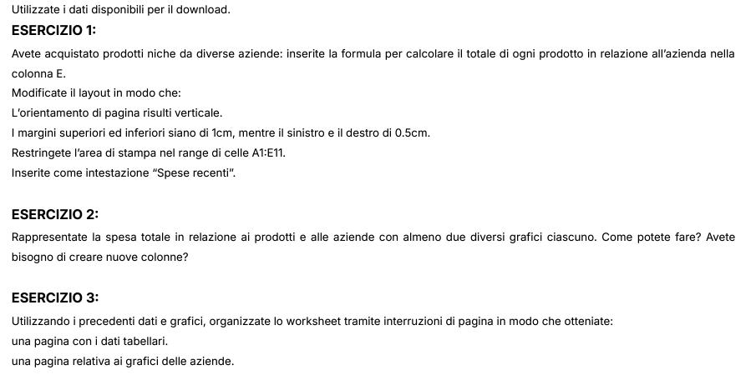
Azienda | Prodotto | Quantità | Prezzo | Totale
Tech Innovations Ltd. | Tecnologia | 500 | 15.75 € | 7,875.00 €
Tech Innovations Ltd. | Cibo | 1200 | 8.50 € | 10,200.00 €
SolarTech Solutions | Pannelli | 800 | 12.25 € | 9,800.00 €
Tech Innovations Ltd. | Quanti | 300 | 25.00 € | 7,500.00 €
SolarTech Solutions | Infinito | 1500 | 6.50 € | 9,750.00 €
AquaLux Dynamics | Crema | 700 | 18.75 € | 13,125.00 €
AquaLux Dynamics | Acqua | 900 | 14.00 € | 12,600.00 €
SolarTech Solutions | Orizzonte | 1100 | 10.50 € | 11,550.00 €
AquaLux Dynamics | Pianeta | 600 | 20.00 € | 12,000.00 €
EcoVibe Solutions | Vibrazione | 1000 | 13.50 € | 13,500.00 €

 | Totale
EcoVibe Solutions | €13,500.00
Tech Innovations Ltd. | €25,575.00
SolarTech Solutions | €31,100.00
AquaLux Dynamics | €37,725.00
 | Totale
EcoVibe Solutions | €13,500.00
Tech Innovations Ltd. | €25,575.00
SolarTech Solutions | €31,100.00
AquaLux Dynamics | €37,725.00
SPESA TOTALE AZIENDE

 | Totale
Quanti | 7,500.00 €
Tecnologia | 7,875.00 €
Infinito | 9,750.00 €
Pannelli | 9,800.00 €
Cibo | 10,200.00 €
Orizzonte | 11,550.00 €
Pianeta | 12,000.00 €
Acqua | 12,600.00 €
Crema | 13,125.00 €
Vibrazione | 13,500.00 €
 | Totale
Quanti | 7,500.00 €
Tecnologia | 7,875.00 €
Infinito | 9,750.00 €
Pannelli | 9,800.00 €
Cibo | 10,200.00 €
Orizzonte | 11,550.00 €
Pianeta | 12,000.00 €
Acqua | 12,600.00 €
Crema | 13,125.00 €
Vibrazione | 13,500.00 €
SPESA TOTALE PRODOTTI

Pivot_Azienda
Etichette di riga | Somma di Totale
EcoVibe Solutions | 13,500.00 €
Tech Innovations Ltd. | 25,575.00 €
SolarTech Solutions | 31,100.00 €
AquaLux Dynamics | 37,725.00 €
Totale complessivo | 107,900.00 €

SPESA TOTALE AZIENDE

Pivot_Prodotti
Etichette di riga | Somma di Totale
Quanti | 7,500.00 €
Tecnologia | 7,875.00 €
Infinito | 9,750.00 €
Pannelli | 9,800.00 €
Cibo | 10,200.00 €
Orizzonte | 11,550.00 €
Pianeta | 12,000.00 €
Acqua | 12,600.00 €
Crema | 13,125.00 €
Vibrazione | 13,500.00 €
Totale complessivo | 107,900.00 €

